Accueil
 |  |  |  |  | Français
 |  |  | Français |  | English


Bienvenue sur la base de données ECOALIM des ACV des matières premières de l'alimentation animale
 | Version : | V9 - 12/11/2024

Ce travail a été initialement réalisé dans le cadre du RMT Elevages et Environnement avec le soutien financié du CASDAR et de l'ADEME. Aujourd'hui, il constitue la partie nutrition animale de la base de donnée Agribalyse

Partenraires |  |  |  | Financeurs




Mise à jour avec l'appui d'EVEA et des membres du GIS REVALIM :

NOTE SOJA FR
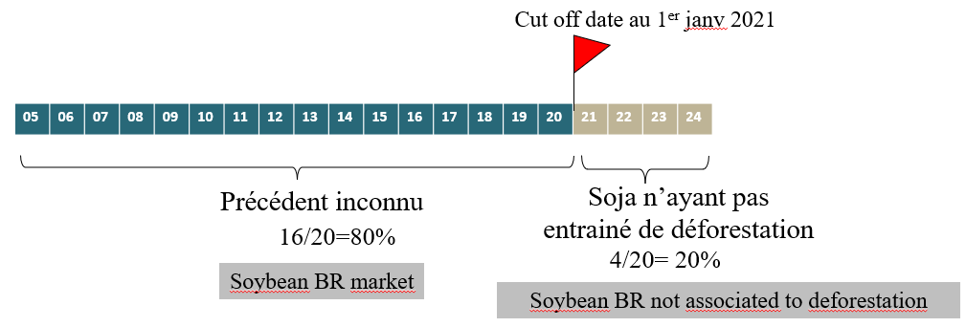
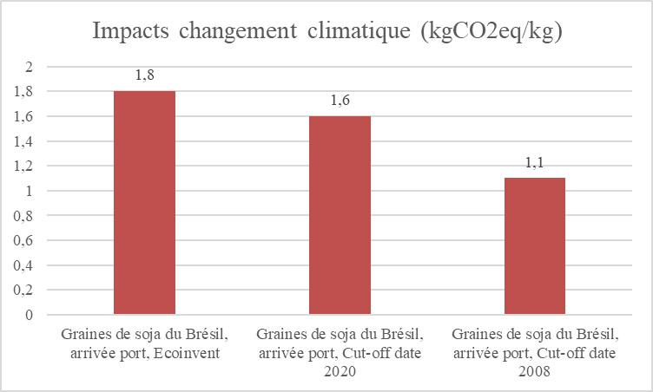
Note sur les données relatives au SOJA pour l’alimentation animale* dans la base de données AGRIBALYSE 3.2 (= ECOALIM 9) | *Pour l’alimentation humaine, un mix de consommation comprenant du soja de différentes origines a été construit (soja français, soja brésilien, soja américain et soja canadien, sur la base de données statistiques et de l’expertise des instituts techniques et de France Agrimer).

Sommaire
Introduction
Données soja présentes dans la base de données AGRIBALYSE / ECOALIM
Focus sur le soja brésilien dans AGRIBALYSE / ECOALIM
Différence d'impact entre les données GFLI et Ecoinvent/Agribalyse
Evolution importante des résultats d’impact du soja brésilien dans la nouvelle version Agribalyse 3.2 / Ecoalim 9
Intégration de nouvelles données dans AGRIBALYSE / ECOALIM pour représenter le soja « cut-off date » 2020 et 2008

Introduction
Différentes données environnementales (notamment facteurs d’émissions sur le changement climatique) relatives à la production de soja co-existent dans les bases de données internationales (AGRIBALYSE, GFLI-Agrifootprint, Ecoinvent, WFLDB…). Cette situation s’explique par des choix méthodologiques différents, des données sources différentes ainsi que des pas de temps différents en fonction des bases de données, et entraine une grande confusion parmi les utilisateurs des données. Par ailleurs, avec l’implémentation en Europe de la réglementation sur la déforestation importée, AGRIBALYSE / ECOALIM intègre désormais des données représentant un soja brésilien compatible avec la réglementation « cut-off date 2020 » (pas de déforestation après 2020) et un autre représentant un soja brésilien compatible avec une « cut-off date 2008 » (c’est-à-dire correspondant aux productions de soja certifiées sans déforestation depuis 2008). Dans ce contexte, cette note vise à clarifier et préciser les choix concernant la modélisation des impacts environnementaux des différents soja dans la base de données AGRIBALYSE (ECOALIM*). | *ECOALIM constitue la partie « Alimentation animale » de la base de données AGRIBALYSE

Dans la suite du document, par simplification, on notera AGRIBALYSE pour AGRIBALYSE version 3.2 et ECOALIM pour ECOLALIM 9.

Les données présentes sur le soja dans la base de données AGRIBALYSE (ECOALIM)
Les données présentes sur le soja utilisé pour l’alimentation animale dans la base de données AGRIBALYSE (ECOALIM) concernent la production de soja issue de différents pays (France, Brésil, Etats-Unis). Ainsi, même si du soja argentin est utilisé en France, nous avons pour le moment considéré que les volumes n’étaient pas encore assez significatifs pour être introduits dans la base de données Agribalyse. Les jeux de données pour le soja français, brésilien et américain ont été réalisés : - A travers le projet ECOALIM (2013-2016), en ce qui concerne le soja FR et USA ; - Par l’adaptation de données produites par Ecoinvent en ce qui concerne le soja brésilien.

Focus sur le soja brésilien dans AGRIBALYSE / ECOALIM (Source de données : Ecoinvent / EMBRAPA)
Le rapport Guéneau (Soja - Etat des lieux sur la déforestation et les standards de durabilité - 2021) estime que probablement 70% à 80% des tourteaux de soja qui entrent sur le sol français sont originaires du Brésil, en incluant les ré-exportations des pays européens en France. Ainsi, le soja utilisé pour l’alimentation animale dans les inventaires de production animale dans la base de données Agribalyse sont, par simplification, à 100% du soja brésilien*. Les bases de données donnant des valeurs d’impacts environnementaux (facteurs d’émissions) relatifs à la production de soja brésilien utilisent partiellement ou totalement les données construites par l’EMBRAPA (institut brésilien de recherche sur l’agriculture). Pourtant des grandes différences d’impact sont présentes dans les différentes bases de données – exemple : | *Un « mix de consommation » du soja a été construit pour l’alimentation humaine, puisque le soja utilisé dans les produits pour l’alimentation humaine provient en plus grande proportion d’autres origines (France, Brésil, Etats-Unis, Canada).

D’où viennent ces différences ? Le GIS REVALIM, avec l’appui d’experts consultés spécifiquement sur ce sujet, ont analysé ces différences :
-> La principale contribution aux émissions de GES est liée au changement d’utilisation des terres avant la production de soja (lié à l’estimation de la déforestation donc : passage de forêt à terres cultivées). La manière dont le changement d’utilisation des terres est modélisé dans les bases de données et alloué à la production de soja a donc une importance majeure.
-> La déforestation associée à la production de soja diffère grandement d’un Etat à un autre du Brésil. Ainsi, les résultats d’impacts sont différents en fonction de la finesse de la modélisation différenciant ou non la région de production du soja au Brésil. Il parait donc important de régionaliser les données d’inventaires de la manière la plus fine possible.
-> Les bases de données GFLI-Agrifootprint 2.0 et Ecoinvent 9.1 appliquent des modèles différents pour la modélisation du changement d’usage des sols : selon notre analyse, Ecoinvent 9.1 applique le modèle le plus précis et actualisé que la base de données GFLI-Agrifootprint 2.0, avec un niveau d’agrégation territoriale davantage en phase avec les pratiques et l’utilisation de données spatialement explicites plutôt que basées sur des statistiques nationales (spatialisation plus fine du changement d’utilisation des terres et donc des émissions associées à la déforestation puis agrégation des différents inventaires régionalisés pour les différentes régions exportatrices du Brésil). Par ailleurs, GFLI 2.0 n’utilise pas les dernières données mises à disposition par l’EMBRAPA (explications ci-dessous). A noter que d’autres différences méthodologiques ont également été mises en évidence par l’analyse (mais ayant un impact moindre sur les résultats) : les sources de données sont différentes pour les valeurs de carbone organique des sols et de prise en compte des émissions de N20.

Après consultation d’experts, le GIS REVALIM a conclu qu’il était plus pertinent d’utiliser les données Ecoinvent pour le soja dans Agribalyse, dont les valeurs d’impact sont plus proches de celles originales de l’EMBRAPA et plus fine en termes de spatialisation des pratiques et notamment du changement d’utilisation des terres (déforestation) associée à la production de soja.

Une évolution importante dans les résultats d’impact du soja brésilien dans la nouvelle version Agribalyse 3.2 / Ecoalim 9
L’impact Changement Climatique du soja brésilien diminue de manière significative entre la version Agribalyse 3.1.1 et la version Agribalyse 3.2 (donc entre la version Ecoalim 8 et Ecoalim 9), en lien avec un changement de méthode de la modélisation du changement d’usage des terres entre les versions 3.8 et 3.9 d’Ecoinvent : - Ecoinvent 3.8: 2,6 kg CO2eq/kg soybean (EF 3.1 method: GWP 100, IPCC 2021) - Ecoinvent 3.9: 1,6 kg CO2eq/kg soybean (EF 3.1 method: GWP 100, IPCC 2021) Cette baisse d’impact est liée à un changement de méthode de l’EMBRAPA dans la manière de modéliser les changements d’usage des terres : désormais, ce sont des données spatialement explicites qui sont utilisées, et non plus des données statistiques d’expansion des cultures, sur la base des travaux de Garofalo et al, 2022. Cette nouvelle méthode de modélisation des changements d’usage des terres a des répercussions importantes sur les résultats obtenus induisant des résultats dans des directions opposées concernant les quatre principales utilisations des terres agricoles au Brésil (prairies et cultures temporaires comme le maïs qui voient leurs impacts augmenter versus soja et canne à sucre qui voient leurs impacts diminuer). Ces nouveaux résultats sont en phase avec les études géospatiales qui mettent en évidence le fait que les prairies temporaires sont identifiées comme les premières occupations pour occuper les zones déboisées, principalement en Amazonie.
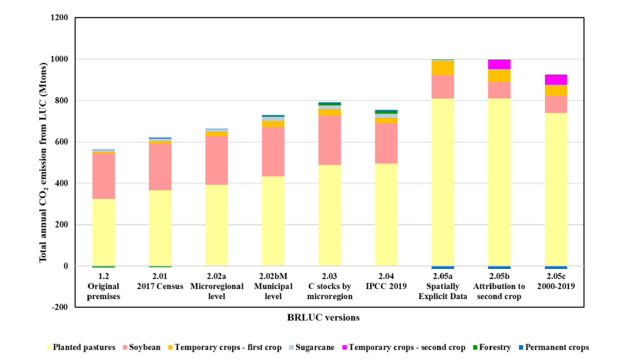

Cela peut être dû à une charge excessive sur le soja dans les modélisations précédentes causée par l'allocation du changement direct d’utilisation des terres au soja, et non aux premières cultures post-déforestation (en raison de la forte expansion du soja dans les statistiques nationales, une situation typique de la comptabilisation du changement indirect d’affectation des terres). Considérant que les approches intégrant les changements d’usage indirects d’utilisation des terres ont d’autres objectifs (et des applications différentes), et compte-tenu du fait que les changements d’usages indirects ne devraient pas être pris en compte dans l’évaluation des changements directs, ce nouveau modèle semble plus approprié dans le cadre des bases de données ACV attributionnelles, comme Agribalyse/Ecoalim et Ecoinvent.

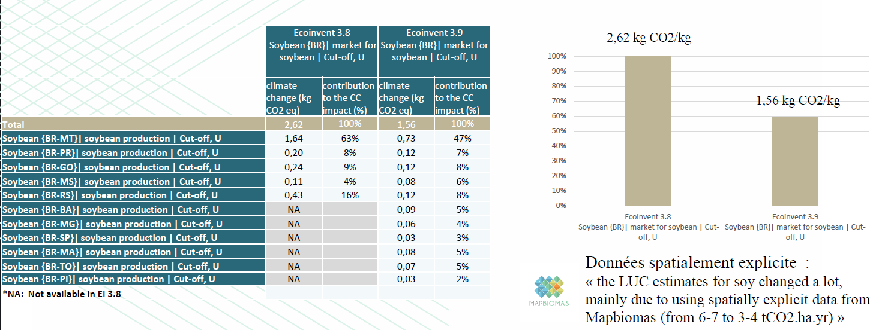

Ce changement important de l’indicateur Changement Climatique entre les versions Agribalyse / Ecoalim / Ecoinvent ne signifie pas que la déforestation liée au soja a diminué, mais que la nouvelle méthode pour modéliser le changement d’usage des terres à partir de données spatialement explicites, plus fiables que les données statistiques utilisées précédemment, estime que la déforestation associée à la production de soja est finalement moins importante que ce qui était précédemment estimé via les approches statistiques.
A noter que les données GFLI devraient logiquement suivre les mêmes tendances dans les prochaines versions.

L’intégration de nouvelles données dans AGRIBALYSE / ECOALIM pour représenter le soja « cut-off date » 2020 et 2008
Le 9 juin 2023 le Règlement (UE) 2023/1115 du Parlement européen et du Conseil du 31 mai 2023 relatif à la mise à disposition sur le marché de l’Union et à l’exportation à partir de l’Union de certains produits de base et produits associés à la déforestation et à la dégradation des forêts, et abrogeant le règlement (UE) no 995/2010 (RDUE)* a été publié au Journal officiel de l’Union européenne. L’objectif de ce règlement est de réduire au minimum le risque de déforestation et de dégradation des forêts liées aux produits importés, en interdisant l’accès au marché européen de produits issus de cultures cultivés sur des parcelles déforestés après le 31 décembre 2020. Les produits concernés sont : les bovins, le cacao, le café, le palmier à huile, le caoutchouc, le soja et le bois. Depuis la version 8 d’Ecoalim (3.1.1 d’Agribalyse), deux sojas brésiliens sont disponibles : - Un soja « moyen » correspondant à un mix entre du soja cultivé sur des parcelles ayant été déforestées et d’autres non (mix Ecoinvent construit sur la base des données de l’institut brésilien EMBRAPA) ; - Un soja brésilien non déforestant ne prenant en compte que le soja n’ayant pas participé à la déforestation ces 20 dernières années (soja non déforestant construit par le GIS REVALIM, en retravaillant les données Ecoinvent). Les inventaires suivants sont concernés par ce « soja non déforestant » : | *https://eur-lex.europa.eu/legal-content/FR/TXT/?uri=uriserv%3AOJ.L_.2023.150.01.0206.01.FRA&toc=OJ%3AL%3A2023%3A150%3ATOC

Graines de soja, Brésil, non associées à la déforestation, rendues port France
Tourteau soja, Brésil, non associé à la déforestation, trituré au Brésil, rendu port (Brest)
Tourteau soja, Brésil, non associé à la déforestation, trituré France, sortie usine trituration
Huile de soja, Brésil, non associée à la déforestation, triturée au Brésil, rendue port (Brest)
Huile de soja, Brésil, non associée à la déforestation, trituré France, sortie usine trituration

ATTENTION : Le soja brésilien ECOALIM / AGRIBALYSE non associé à la déforestation correspond à la modélisation d'un soja cultivé dans des Etats non déforestants de longue date (=sur des parcelles non déforestées dans les 20 dernières années). Le seuil de 20 ans est basé sur le temps nécessaire pour que le carbone stocké atteigne l'équilibre (souvent 20 ans dans les méthodes par défaut du GIEC et du PAS 2050). Cette modélisation n'est en revanche pas alignée avec le règlement Cut-off date 2020 qui ne prend pas en compte ce qui s'est passé avant fin 2020. En effet, le règlement stipule que seuls les produits issus de cultures cultivées sur des parcelles non déforestées après le 31 décembre 2020 entreront le marché intérieur européen.

Ainsi, afin de répondre à un besoin des utilisateurs de la base de données Agribalyse / Ecoalim, ont été introduits dans la nouvelle version de la base de données (Ecoalim 9 / Agribalyse 3.2), des sojas alignés avec le principe des « cut-off date » (un 2020, correspondant à la nouvelle réglementation en vigueur, et un 2008, correspondant à la date des cahiers des charges des labels non déforestants) :
Graines de soja, Brésil, Cut-off date 2008, rendues port France
Graines de soja, Brésil, Cut-off date 2020, rendues port France
Huile de soja, Brésil, Cut-off date 2008, trituré France, sortie usine trituration
Huile de soja, Brésil, Cut-off date 2020, trituré France, sortie usine trituration
Huile de soja, Brésil, Cut-off date 2008, triturée Brésil, rendue port (Brest)
Huile de soja, Brésil, Cut-off date 2020, triturée Brésil, rendue port (Brest)
Tourteau soja, Brésil, Cut-off date 2008, trituré au Brésil, rendu port (Brest)
Tourteau soja, Brésil, Cut-off date 2020, trituré au Brésil, rendu port (Brest)
Tourteau soja, Brésil, Cut-off date 2008, trituré France, sortie usine trituration
Tourteau soja, Brésil, Cut-off date 2020, trituré France, sortie usine trituration

Principe de modélisation des sojas brésiliens « cut-off » : - Sur la période de temps pour laquelle nous n’avons pas d’informations : prise en compte du « soja moyen » (correspondant donc au soja moyen brésilien ecoinvent intégrant une partie de soja ayant contribué à la déforestation et une autre non) : o Pour pour le cut-off date 2008, il s’agit de la période 2005-2007 (figure 2a) o Pour le cutt off date 2020, il s’agit de la période 2005-2021 (figure 2b) - Sur la période de temps pour laquelle nous savons que le soja n’est pas déforestant : prise en compte du soja 100% non déforestant depuis la date du « cut-off » : o Pour le cut-off date 2008, il s’agit de la période 2008-2024 (figure 2a) o Pour le cut-off date 2020, il s’agit de la période 2022-2024 (figure 2b)

Figure 2a : Principe de modélisation du soja "Cut off date 2008" dans AGRIBALYSE / ECOALIM
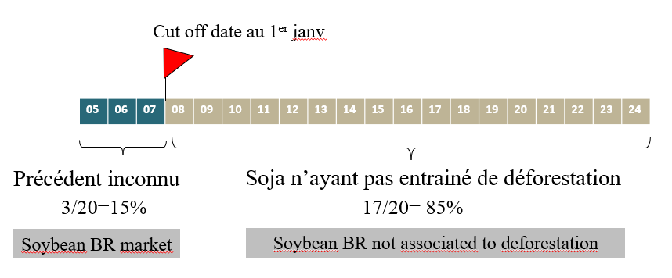

Figure 2b : Principe de modélisation du soja "Cut off date 2020" dans AGRIBALYSE / ECOALIM

NOTE SOJA EN
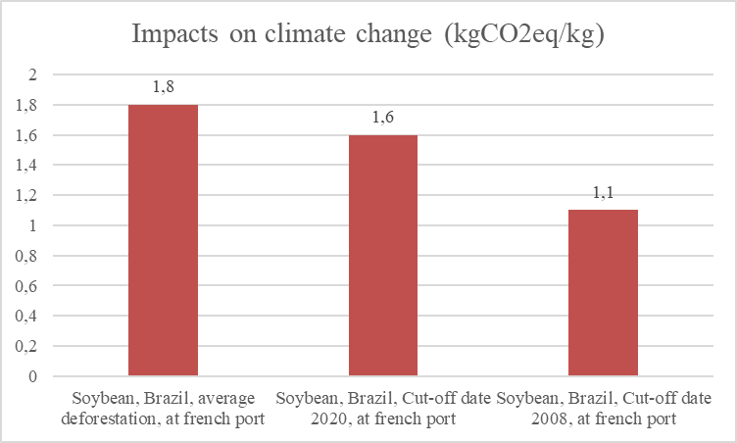
Note on SOYBEAN data for animal feed* in the AGRIBALYSE 3.2 database (= ECOALIM 9) | *For human consumption, a consumption mix including soybeans of different origins has been constructed (French soybeans, Brazilian soybeans, American soybeans and Canadian soybeans, based on statistical data and the expertise of technical institutes and France Agrimer).

Sommaire
Introduction
Soybean data in the AGRIBALYSE / ECOALIM database
Focus on Brazilian soybeans in AGRIBALYSE / ECOALIM
Difference in impact between GFLI and Ecoinvent/Agribalyse data
Important changes in the impact results for Brazilian soybeans in the new version Agribalyse 3.2 / Ecoalim 9
Integration of new data in AGRIBALYSE / ECOALIM to represent soybean “cut-off date” 2020 and 2008

Introduction
International databases (AGRIBALYSE, GFLI-Agrifootprint, Ecoinvent, WFLDB...) co-exist with different environmental data (notably climate change emission factors) relating to soybean production. This situation is explained by different methodological choices, different source data and different time steps depending on the database, and leads to considerable confusion among data users. Furthermore, with the implementation in Europe of the regulation on imported deforestation, AGRIBALYSE / ECOALIM now integrates data representing Brazilian soy compatible with the “cut-off date 2020” regulation (no deforestation after 2020) and another representing Brazilian soy compatible with a “cut-off date 2008” (i.e. corresponding to soy production certified as deforestation-free since 2008). In this context, this note aims to clarify and specify the choices concerning the modeling of the environmental impacts of the different soybeans in the AGRIBALYSE database (ECOALIM*). | *ECOALIM is the "Animal nutrition/Feed part" of the AGRIBALYSE database

In the rest of the document, for simplicity's sake, we'll refer to AGRIBALYSE as AGRIBALYSE version 3.2 and ECOALIM as ECOLALIM 9.

Soybean data in the AGRIBALYSE database (ECOALIM)
The data on soybeans used for animal feed in the AGRIBALYSE (ECOALIM) database concerns soybean production in various countries (France, Brazil, USA). Thus, even if Argentinean soy is used in France, we considered that the volumes were not yet significant enough to be included in the Agribalyse database. Several data sets for French, Brazilian and American soybeans have been produced: - Through the ECOALIM project (2013-2016), for FR and USA soybeans; - By adapting data produced by Ecoinvent for Brazilian soybeans.
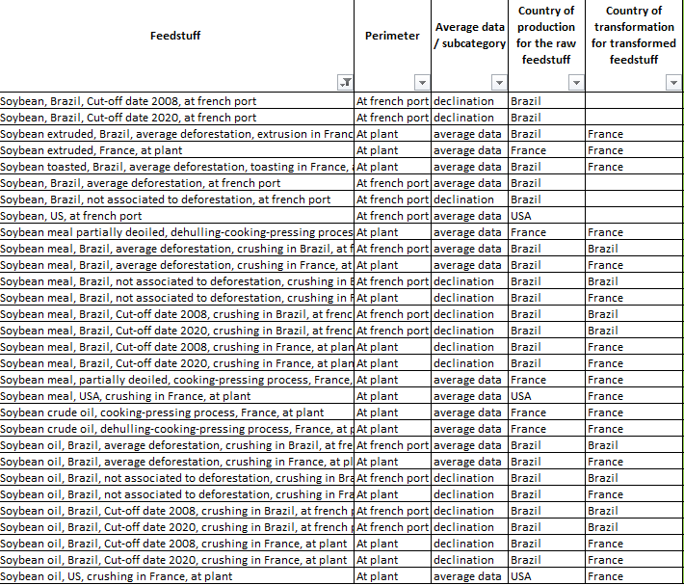

Focus on Brazilian soybeans in AGRIBALYSE / ECOALIM (Data source: Ecoinvent / EMBRAPA)
The Guéneau report (Soja - Etat des lieux sur la déforestation et les standards de durabilité - 2021) estimates that probably 70% to 80% of soybean meal entering France originates in Brazil, including re-exports from European countries to France. Thus, the soy used for animal feed in the animal production inventories in the Agribalyse database is, by simplification, 100% Brazilian soy*. Databases providing environmental impact values (emission factors) for Brazilian soybean production use all or part of the data compiled by EMBRAPA (Brazilian agricultural research institute). However, there are major differences in the impact of the different databases - for example : | *A soybean “consumption mix” has been created for human consumption, since the soy used in human food products comes in greater proportion from other origins (France, Brazil, USA, Canada).

Where do these differences come from? GIS REVALIM, with the support of experts consulted specifically on this subject, have analyzed these differences:
-> The main contribution to GHG emissions is linked to the change in land use prior to soybean production (i.e. deforestation, i.e. from forest to cropland). The way in which land use change is modelled in databases and allocated to soy production is therefore of major importance.
Deforestation associated with soybean production differs greatly from one Brazilian state to another. As a result, impact results differ according to the finesse of the modeling, which may or may not differentiate the region of soy production in Brazil. It therefore seems important to regionalize inventory data as finely as possible.
-> The GFLI-Agrifootprint 2.0 and Ecoinvent 9.1 databases apply different models for modeling land use change: according to our analysis, Ecoinvent 9.1 applies the most accurate and up-to-date model than the GFLI-Agrifootprint 2. 0 database, with a level of territorial aggregation more in line with practices and the use of spatially explicit data rather than data based on national statistics (finer spatialization of land use change and therefore of emissions associated with deforestation, then aggregation of the various regionalized inventories for the different exporting regions of Brazil). Furthermore, GFLI 2.0 does not use the latest data made available by EMBRAPA (see explanations below). Other methodological differences were also highlighted by the analysis (but with a lesser impact on the results): the data sources are different for soil organic carbon values and for the inclusion of N20 emissions.

After consulting experts, GIS REVALIM concluded that it would be more appropriate to use Ecoinvent data for soy in Agribalyse, whose impact values are closer to the original EMBRAPA values, and finer in terms of spatialization of practices and in particular of the change in land use (deforestation) associated with soy production.

A major change in the impact results for Brazilian soybeans in the new version Agribalyse 3.2 / Ecoalim 9
The climate change impact of Brazilian soybean decreases significantly between Agribalyse 3.1.1 and Agribalyse 3.2 (i.e. between Ecoalim 8 and Ecoalim 9), due to a change in land use change modeling method between Ecoinvent 3.8 and 3.9: - Ecoinvent 3.8: 2.6 kg CO2eq/kg soybean (EF 3.1 method: GWP 100, IPCC 2021) - Ecoinvent 3.9: 1,6 kg CO2eq/kg soybean (EF 3.1 method: GWP 100, IPCC 2021) This drop in impact is linked to a change in EMBRAPA's method of modeling land use change: spatially explicit data are now used, rather than statistical data on crop expansion, based on the work of Garofalo et al, 2022. This new method of modelling land-use change has a significant impact on the results obtained, leading to results in opposite directions for the four main uses of agricultural land in Brazil (grassland and temporary crops such as maize, which see their impacts increase, versus soya and sugar cane, which see their impacts decrease). These new results are in line with geospatial studies which highlight the fact that temporary grasslands are identified as the first occupations to occupy deforested areas, mainly in Amazonia.

This may be due to an excessive burden on soybeans in previous modelling caused by the allocation of direct land use change to soybeans, and not to the first post-deforestation crops (due to the strong expansion of soybeans in national statistics, a situation typical of indirect land use change accounting). Considering that approaches integrating indirect land-use change have other objectives (and different applications), and given that indirect land-use change should not be taken into account in the assessment of direct change, this new model seems more appropriate within the framework of attributional LCA databases, such as Agribalyse/Ecoalim and Ecoinvent.

This significant change in the Climate Change indicator between the Agribalyse / Ecoalim / Ecoinvent versions does not mean that soy-related deforestation has decreased, but that the new method for modeling land-use change using spatially explicit data, which is more reliable than the statistical data used previously, estimates that deforestation associated with soy production is ultimately less significant than previously estimated via statistical approaches.
Note that GFLI data should logically follow the same trends in future versions.

Integration of new data in AGRIBALYSE / ECOALIM to represent soybean “cut-off dates” 2020 and 2008
On June 9, 2023, Regulation (EU) 2023/1115 of the European Parliament and of the Council of May 31, 2023, on the placing on the market and export from the Union of certain commodities and products associated with deforestation and forest degradation, and repealing Regulation (EU) No 995/2010 (RDUE)* was published in the Official Journal of the European Union. The aim of this regulation is to minimize the risk of deforestation and forest degradation associated with imported products, by prohibiting access to the European market for products derived from crops grown on deforested land after December 31, 2020. The products concerned are: cattle, cocoa, coffee, oil palm, rubber, soy and wood. Since version 8 of Ecoalim (3.1.1 of Agribalyse), two Brazilian soybeans are available: - An “average” soybean, corresponding to a mix of soybeans grown on deforested and non-deforested plots (Ecoinvent mix based on data from the Brazilian institute EMBRAPA); - A non-deforesting Brazilian soybean, taking into account only soybeans that have not contributed to deforestation over the past 20 years (non-deforesting soybean constructed by GIS REVALIM, by reworking Ecoinvent data). The following inventories are concerned by this “non-deforesting soy”: | *https://eur-lex.europa.eu/legal-content/FR/TXT/?uri=uriserv%3AOJ.L_.2023.150.01.0206.01.FRA&toc=OJ%3AL%3A2023%3A150%3ATOC

Soybean, Brazil, not associated to deforestation, at french port
Soybean meal, Brazil, not associated to deforestation, crushing in Brazil, at french port
Soybean meal, Brazil, not associated to deforestation, crushing in France, at plant
Soybean oil, Brazil, not associated to deforestation, crushing in Brazil, at french port
Soybean oil, Brazil, not associated to deforestation, crushing in France, at plant

WARNING: Brazilian ECOALIM / AGRIBALYSE soybeans not associated with deforestation correspond to the modeling of soybeans grown in states that have not deforested for a long time (=on plots that have not been deforested in the last 20 years). The 20-year threshold is based on the time needed for the stored carbon to reach equilibrium (often 20 years in the IPCC and PAS 2050 default methods). However, this modeling is not aligned with the Cut-off date 2020 regulation, which does not take into account what happened before the end of 2020. Indeed, the regulation stipulates that only products from crops grown on non-deforested land after December 31, 2020 will enter the European internal market.

In response to a need expressed by users of the Agribalyse / Ecoalim database, the new version of the database (Ecoalim 9 / Agribalyse 3.2) includes soybeans aligned with the “cut-off date” principle (2020, corresponding to the new regulations in force, and 2008, corresponding to the date of the specifications for non-deforesting labels):
Soybean, Brazil, Cut-off date 2008, at french port
Soybean, Brazil, Cut-off date 2020, at french port
Soybean meal, Brazil, Cut-off date 2008, crushing in Brazil, at french port
Soybean meal, Brazil, Cut-off date 2020, crushing in Brazil, at french port
Soybean meal, Brazil, Cut-off date 2008, crushing in France, at plant
Soybean meal, Brazil, Cut-off date 2020, crushing in France, at plant
Soybean oil, Brazil, Cut-off date 2008, crushing in Brazil, at french port
Soybean oil, Brazil, Cut-off date 2020, crushing in Brazil, at french port
Soybean oil, Brazil, Cut-off date 2008, crushing in France, at plant
Soybean oil, Brazil, Cut-off date 2020, crushing in France, at plant

Brazilian soybean “cut-off” modeling principle: - For the period of time for which we have no information, we take into account the “average soybean” (corresponding to the ecoinvent average Brazilian soybean, including some soybeans that have contributed to deforestation and some that have not): o For the cut-off date 2008, this is the period 2005-2007 (figure 2a) o For the cut-off date 2020, the period 2005-2021 (figure 2b). - For the period of time for which we know that soybeans are non-deforesting: 100% non-deforesting soybeans since the cut-off date are taken into account: o For the cut-off date 2008, this is the period 2008-2024 (figure 2a). o For the cut-off date 2020, the period is 2022-2024 (figure 2b).

Figure 2a: “Cut off date 2008” soybean modelling principle in AGRIBALYSE / ECOALIM
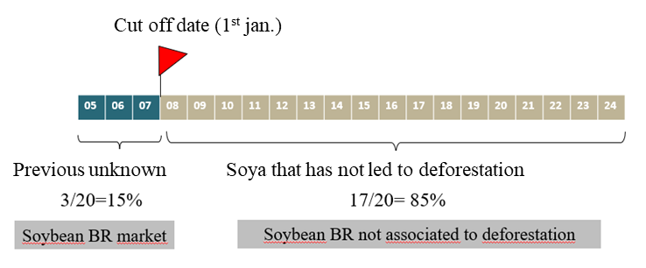

Figure 2b: “Cut off date 2020” soybean modeling principle in AGRIBALYSE / ECOALIM
Cut off date (1st jan. 2021)
Previous unknown
Soya that has not led to deforestation

